Sheet1
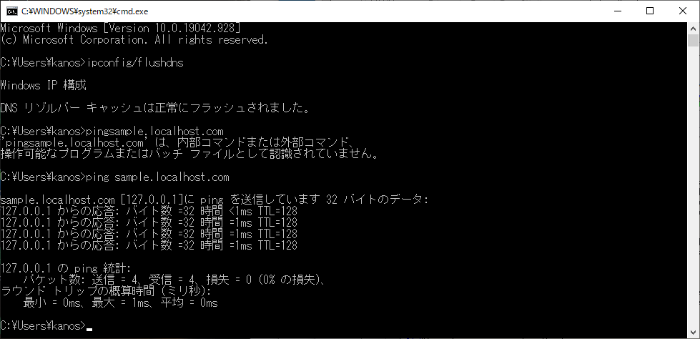
1 | 環境変数に「<java>/bin」にパスを通す

2 | 以下のコマンドを実行
 | keytool -genkey -keystore tomcat.jks -ext san=dns:sample.localhost.com -alias tomcat -keyalg RSA -storepass storePassword -keypass keyPassword -dname "CN=tomcat"

 | コマンドのオプションは以下の通りです。
 | -genkey | 秘密鍵、公開鍵（自己証明書）を作成します。
 | -keystore | キーストア（鍵データベース）の場所を指定します。
 |  | 上記コマンドでは、作成するファイル名を指定しています。
 | -ext | X.509拡張の設定をします。
 | -alias | キーストアの別名を指定します。
 | -keyalg | 鍵生成のアルゴリズムを指定します。
 | -storepass | キーストアのパスワードを指定します。
 | -keypass | 鍵のパスワードを指定します。
 | -dname | X.500の識別名を指定します。

3 | コマンドを実行したディレクトリに、「tomcat.jks」というファイルが出来ているはずです。これが自己証明書です。

4 | クローム用の設定
 | このまま「tomcat.jks」を使用すれば、IEではHTTPS通信ができます。
 | ですが、クロームでは画面を表示することができません。
 | クロームではHTTPS接続の際に、X.509のSubjectAltName（SAN）という設定を参照します。
 | この設定がちゃんとしていないと、クローム上で画面を表示できません。
 | 自己証明書を作成する際のコマンドでいうと、-extオプションで、X.509のSANを設定しています。
 | その中身はというと、DNS名に「sample.localhost.com」を設定しています。
 | もちろん、このようなDNSは存在しません。
 | ですが、DNSの仕組みとして、最初はローカルホストのホスト名を参照しにいきます。
 | そのあとに、外部のサーバーを参照しに行きます。

 | C:\Windows\System32\drivers\etcのhostsファイルに以下を追加

 | 127.0.0.1 sample.localhost.com

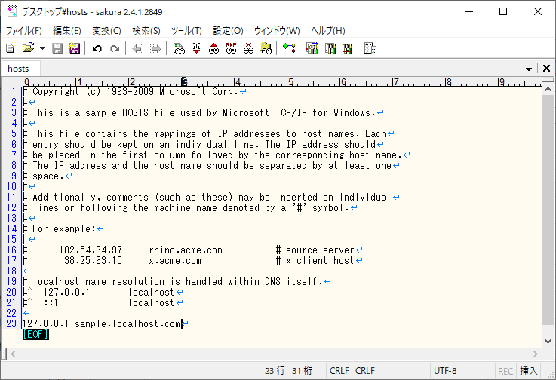

5 | host反映のため以下のコマンドを実行
 | ipconfig/flushdns
 | ping sample.localhost.com

